CARAVELLE L 2.0 TDI
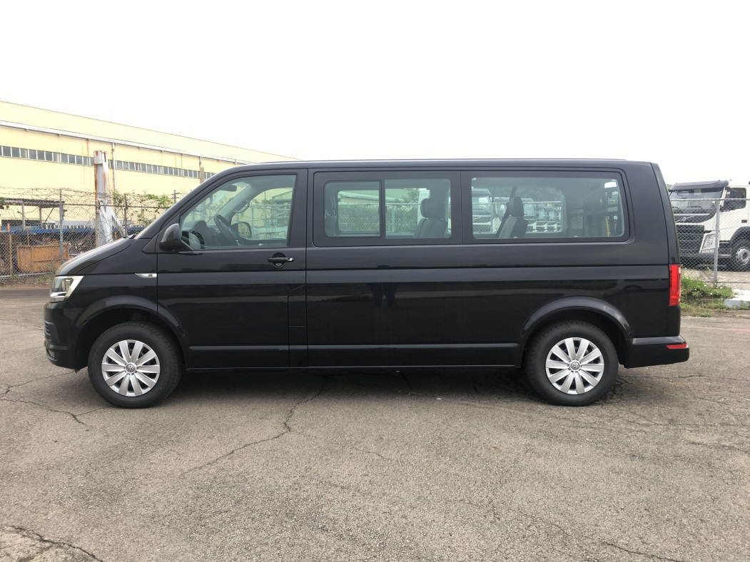
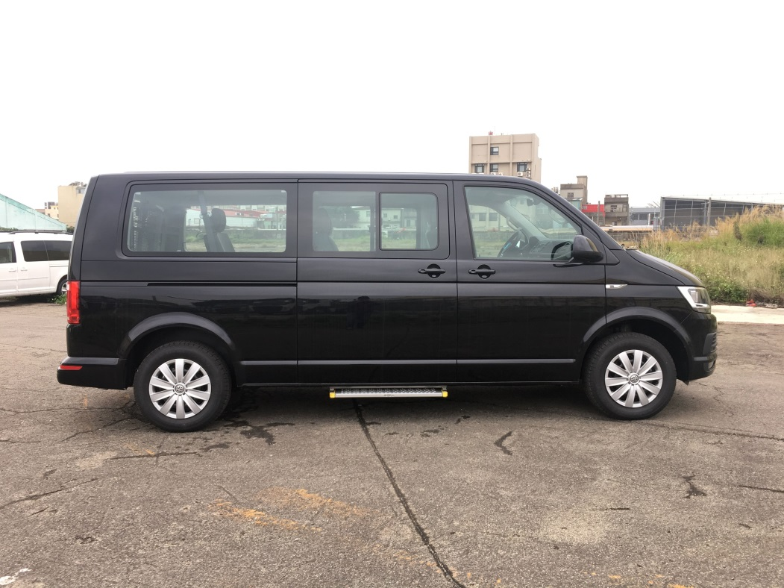
車輛廠牌 | 車輛型式 | 標準座位數 | 可選配之座位數
VOLKSWAGEN | CARAVELLE L 2.0 TDI | 8 | 7

 | 前視圖 |  |  | 後視圖
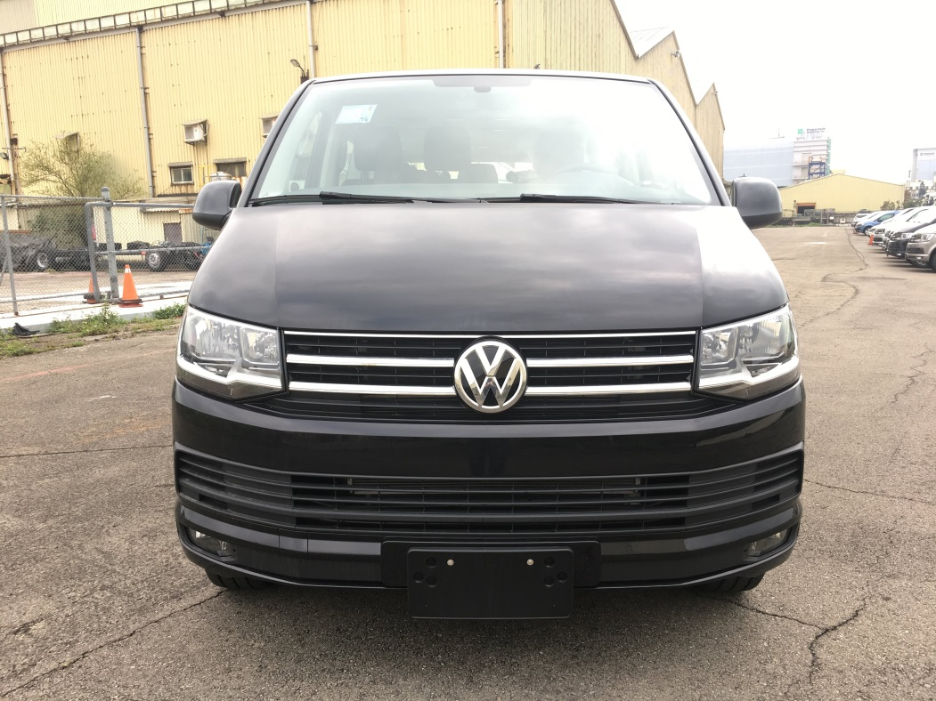
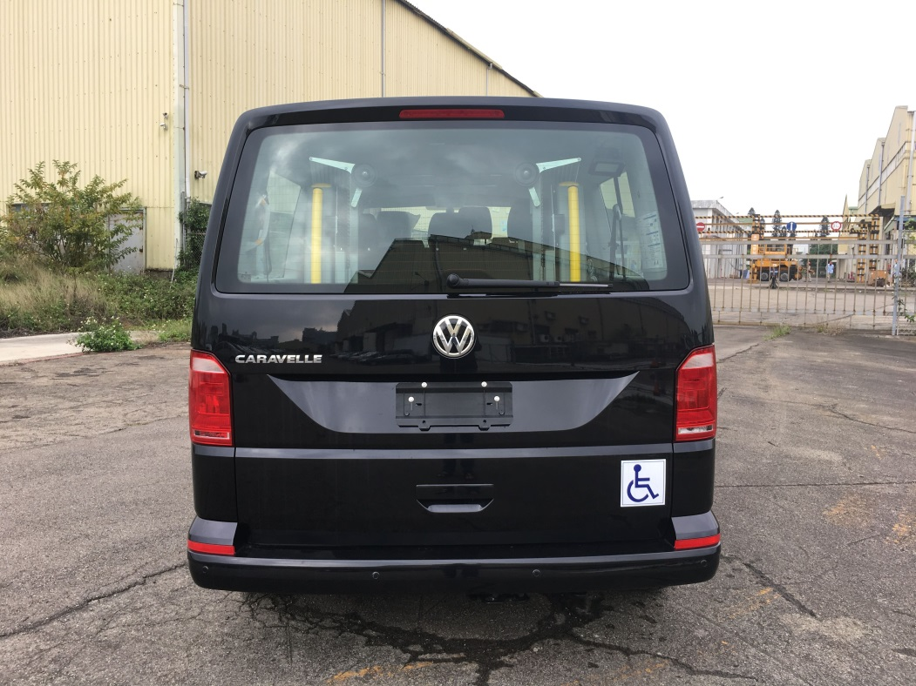

 | 左視圖 |  |  | 右視圖

